2개집단 평균 t 검정
country | COW | PIG | COW-PIG |  |  | 두 집단이
A | 10.1 | 1.4 | 8.7 | 8.7 | 1) | 독립 표본일때,
B | 8.9 | 14 | -5.1 | 5.1 |  |  | n | Xvar | Std Dev | Std Err | Minimum | Maximum
C | 13.5 | 9.3 | 4.2 | 4.2 |  | COW | 25 | 9.828 | 3.3470783279 | 0.66941566559 | 4.4 | 18
D | 7.8 | 6 | 1.8 | 1.8 |  | PIG | 25 | 7.856 | 3.6575356002 | 0.73150712004 | 1.4 | 14
E | 9.7 | 11.4 | -1.7 | 1.7 |  | Diff(1-2) |  | 1.972 | 3.5057452845 | 0.99157450552
F | 10.6 | 10.8 | -0.2 | 0.2
G | 8.4 | 10.6 | -2.2 | 2.2 |  |  | Mean | 상한 | 하한 | Std Dev |  | 유의수준 | 5%
H | 9.5 | 4.9 | 4.6 | 4.6 |  | COW | 9.828 | 8.4464 | 11.2096 | 3.3470783279 |  | alpha | 0.025
I | 18 | 9.9 | 8.1 | 8.1 |  | PIG | 7.856 | 7.0666 | 8.6454 | 3.6575356002 |  | alpha t-값 | 2.0638985616
J | 10.2 | 3 | 7.2 | 7.2
K | 5.3 | 12.4 | -7.1 | 7.1
L | 13.9 | 10 | 3.9 | 3.9
M | 9 | 5.1 | 3.9 | 3.9 | 2) | 짝진 표본일때,
N | 9.5 | 13.6 | -4.1 | 4.1 |  |  | n | Xvar | Std Dev | Std Err | Minimum | Maximum
O | 9.4 | 4.7 | 4.7 | 4.7 |  | COW-PIG | 25 | 1.972 | 4.5472995649 | 0.90945991299 | -7.1 | 11.7
P | 6.9 | 10.2 | -3.3 | 3.3
Q | 6.2 | 3.7 | 2.5 | 2.5 |  |  | Mean | 상한 | 하한 | Std Dev |  | 유의수준 | 5%
R | 6.2 | 6.3 | -0.1 | 0.1 |  | COW-PIG | 1.972 | 1.0918 | 2.8522 | 4.5472995649 |  | alpha | 0.025
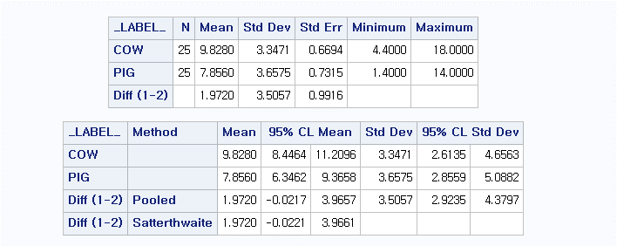
S | 7.1 | 3.4 | 3.7 | 3.7 |  |  |  |  |  |  |  | alpha t-값 | 2.0638985616
T | 9.9 | 7.8 | 2.1 | 2.1
U | 13.1 | 10.1 | 3 | 3
V | 17.4 | 5.7 | 11.7 | 11.7
W | 9.3 | 4.6 | 4.7 | 4.7
X | 11.4 | 12.5 | -1.1 | 1.1
Y | 4.4 | 5 | -0.6 | 0.6

